600g1
견 적 서

주식회사 더그린 |  | 귀하
전화 :
팩스 :
담당 :

아래와 같이 견적합니다.

견 적 합 계 : | ₩1,969,000
견 적 일 자 : | 2015-06-15
결 재 조 건 :

품 명 | 규 격 | 수 량 | 단 가 | 금 액 | 세 액 | 합 계 액
 |  |  |  | - | - | -
데스크탑 | HP 600 G1 78PA | 1 | 900,000 | 900,000 | 90,000 | 990,000
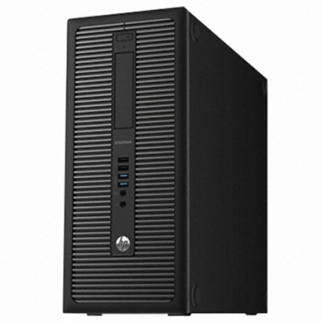
 | 인텔 i3-4130 듀얼코어 |  |  | - | - | -
 | 8GB DDR3 PC3-16000 (max 32GB) |  |  |  |  | -
 | 128GB SSD / 500GB 7200rpm HDD |  |  | - | - | -
 | intel HD4400 Graphics |  |  |  | - | -
 | usb 2.0 x 6ea / usb 3.0 x 4ea |  |  |  | - | -
 | rs232c serial x 1ea |  |  | - | - | -
 | D-sub x 1ea / display port x 2ea |  |  | - | - | -
 | slim DVD Multi |  |  | - |  | -
 | Windows 7 Pro 64bit |  |  | - | - | -
 |  |  |  | - | - | -
 |  |  |  | - | - | -
소프트웨어 | 한컴 오피스 2014 | 2 | 227,273 | 454,545 | 45,455 | 500,000

소프트웨어 | 오피스2013 홈&비즈니스 | 1 | 235,455 | 235,455 | 23,545 | 259,000
 |  |  |  | - | -
모니터 | hp 23cw | 1 | 200,000 | 200,000 | 20,000 | 220,000
 |  |  |  | - | -
 |  |  |  | - | -
 |  |  |  | -
 |  |  |  | - | -
 |  |  |  | - | - | -
 |  |  |  | - | -
 |  |  |  | - | - | -
 |  |  |  | - | -
 |  |  |  | - | -
 |  |  |  | - | -
 |  |  |  | - | -

* 결제계좌 : 신한 110-138-600484 씨-넷 |  |  | 합 계 | 1,790,000 | 179,000 | 1,969,000
* 견적담당 : | 조규장(010-2910-7760)
* REMARK

